Plan
1. PLAN RDC SWITCH
Salle énergie et batterie

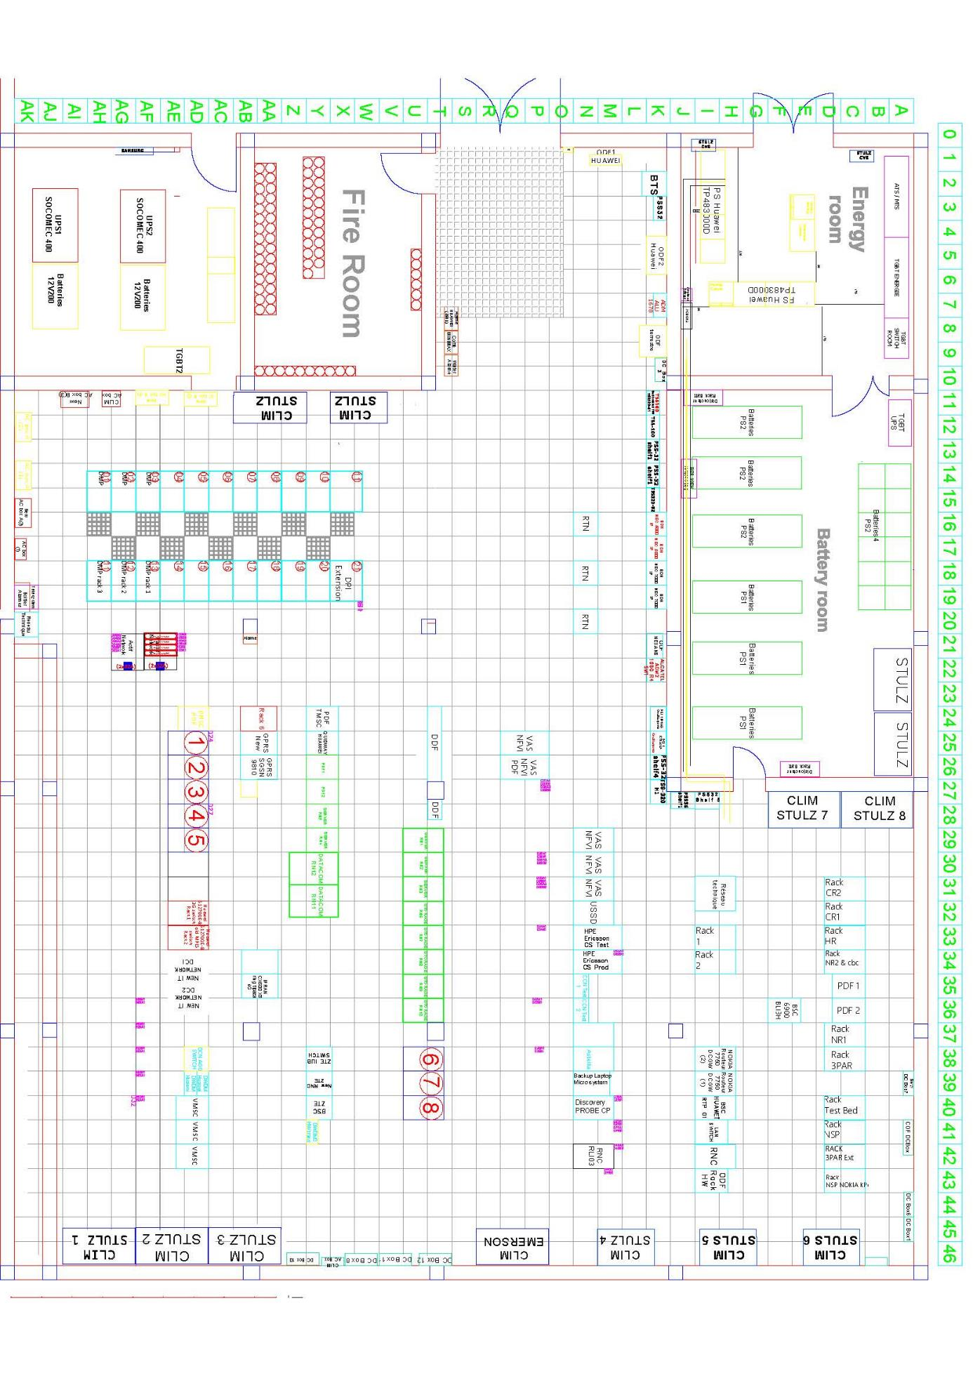

1. PLAN 1ER ETAGE SWITCH (SALLE SWITCH ET SUPERVISION )

03. Réseau de terre salle
ENERGIE - BATTERIE

SALLE SWITCH

Poste Transfo
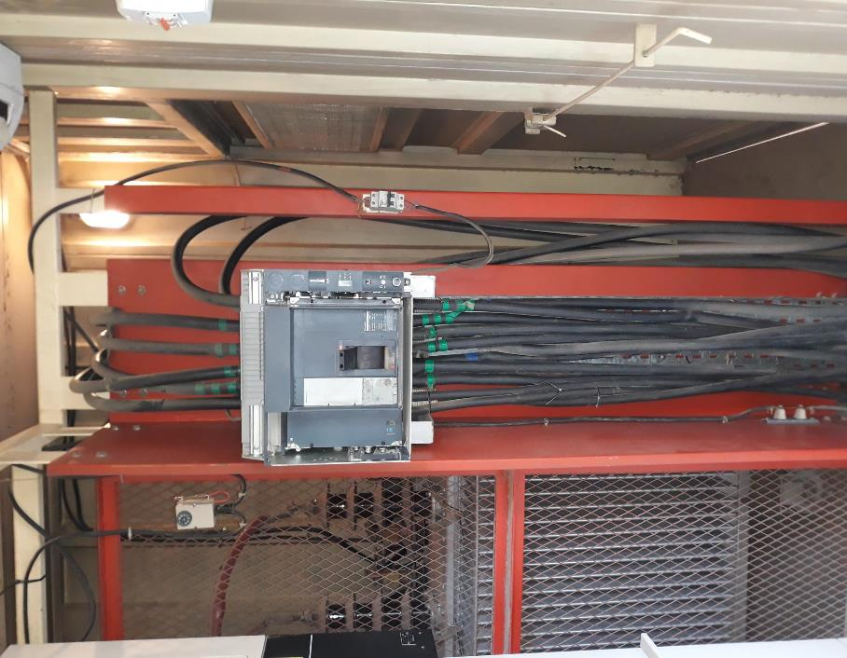
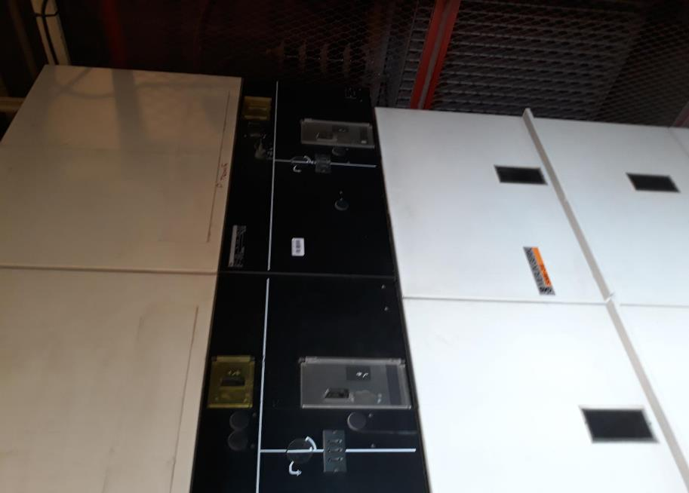
RETOUR
 | Trnansfo MSC10
 | Identification Sonelgaz
 | Composants poste transfo
 | Spare poste transfo
 | Plaque signalitique transfo
 | Photos
 | Date dernière PM | 2022

Retour | Poste transfo MSC10 Blida
 | MARQUE | MINEL-TRAFO
 | N° DE SERIE | 52608
 | Pays d'origine | SERBIE
 | Année de fabrication | 2008
 | Année de mise en marche | 1905-06-30
 | PUISSANCE Nominale | 630 KVA
 | TYPE | TRANSFORMATEUR IMMERGE

Retour | Identification Sonelgaz
 | N° Compteur Sonelgaz: 031361305911
 | N° poste (identification Sonelgaz): 899

Retour | Composant poste transfo
 | Disjoncteur :
 | Marque : MERLIN GERIN
 | Référence : Compact NS1000 In : 1000A
 | Numéro de série : //
 | Cellules :
 | Marque : SM6
 | Référence : U 36KV, Un170KVc In 400A 1s Isc 400A Ima 31.5KAc
 | Ith 12.5KA.
Retour | Spares:
 | Trois (03) Fusibles (60cm) pour cellule :
 | Marque : ITALWEBER
 | Référence : Un 36KV, In 16A, I1 31,5KA, Imin 60A

Retour | Plaque signalitique transfo
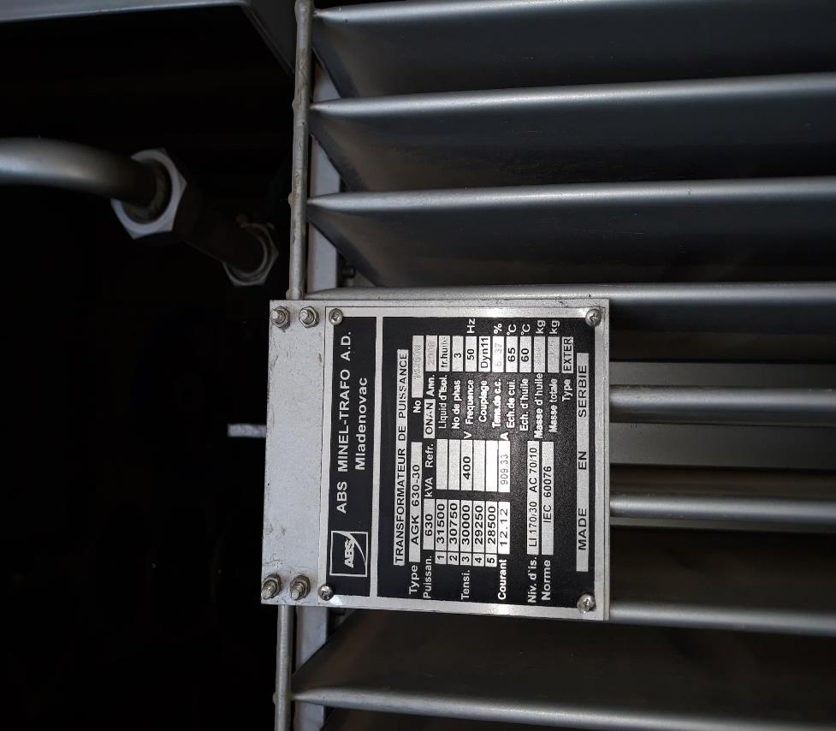

Retour | Photos

GE
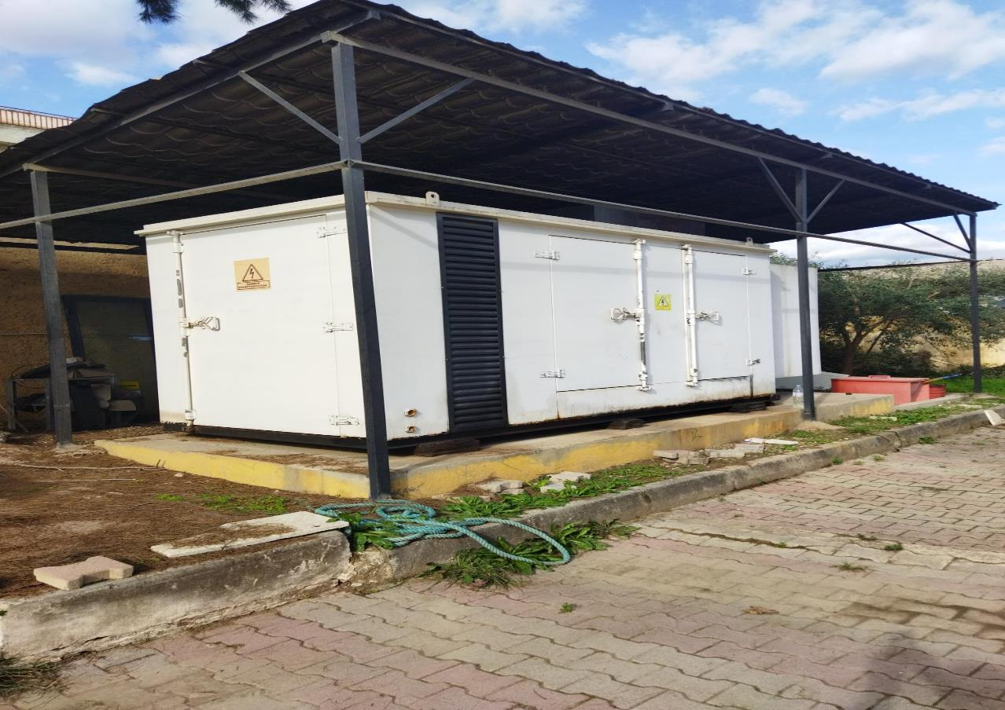
RETOUR
 | GE01 Principale
 | GE02 Secours
 | Photos
 | SC | ACTIC
 | Date dernière PM | Dec-22

 | GE 01 (Principale)
 | Type de GE | YANAN
 | Numéro de série | PG25090013101
 | Type d'ATS | STAND BY 01
 | Type de Moteur | YANAN
 | Type de Génératrice | YANAN
 | Date installation au MSC10 | 2025
 | Provenance | CHINE
 | RESEAU | 10.151.41.144
 | CITERNE de gasoil restante | 1000 L

 | GE 02 SECOURS
 | Type de GE | YANAN
 | Numéro de série | PG25090013099
 | Type d'ATS | STAND BY 01
 | Type de Moteur | YANAN
 | Type de Génératrice | YANAN
 | Date installation au MSC15 | 2025
 | Provenance | CHINE
 | RESEAU | 10.151.41.145
 | CITERNE de gasoil restante | 1000 L

Retour | Photos

 | GE 01 (Principale) | GE 02

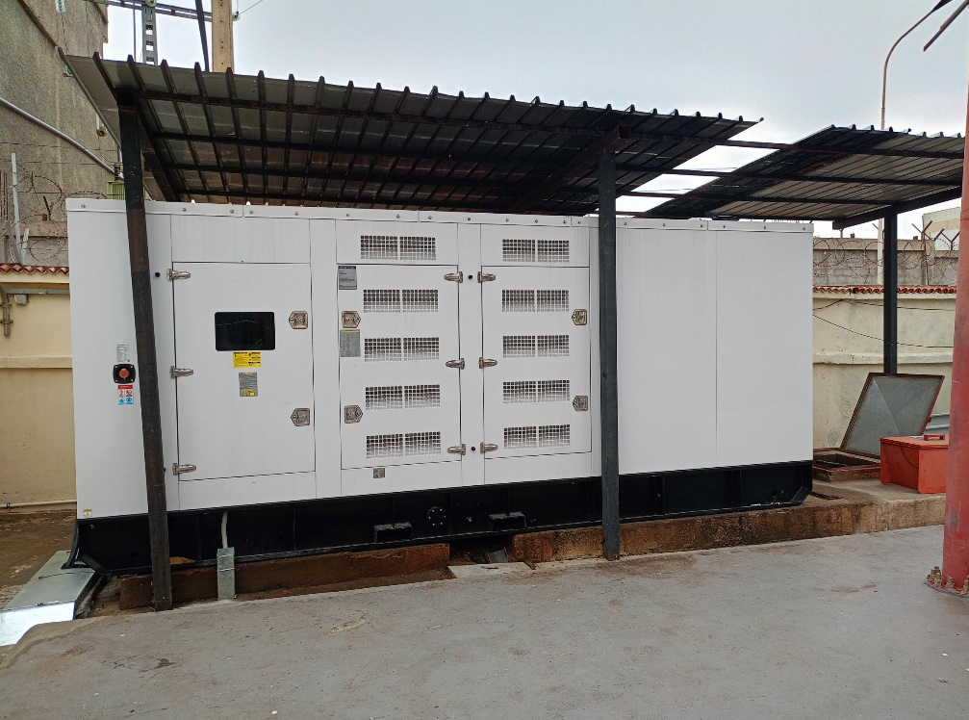
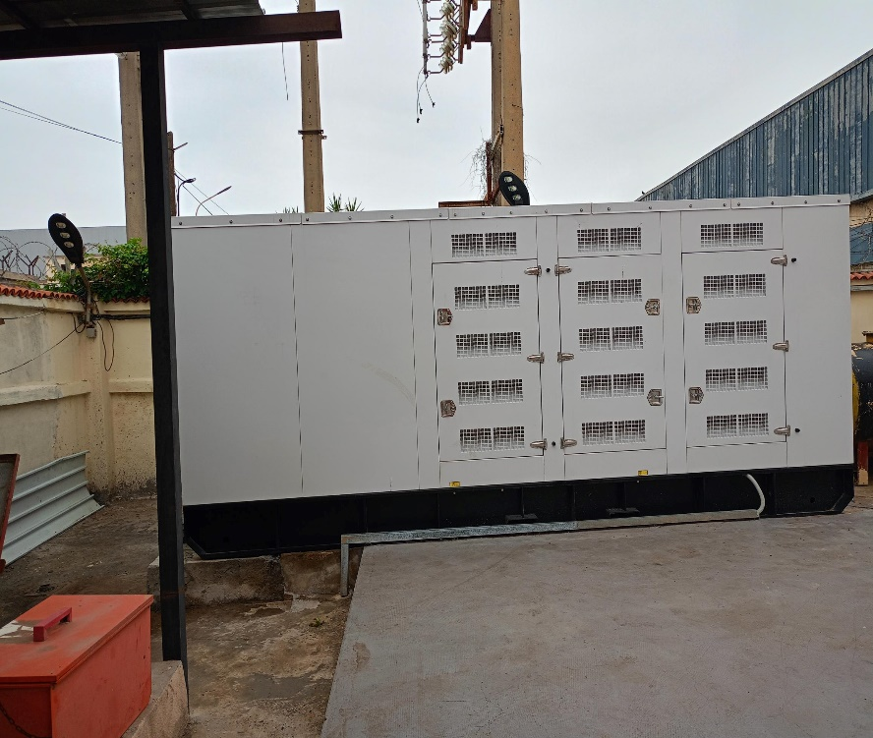

 | GE 01 (Secours)

PS
 | LES PS MSC10 BLIDA

 | Configuration: 2PS Huawei avec partage de charge

 | Information générale PS01 |  |  |  |  | Information générale PS02
 | Marque PS | Huawei |  |  |  | Marque PS | Huawei
 | Model | TP483000D |  |  |  | Model | TP483000D
 | N° Série | TPR48302B-N20C3 |  |  |  | N° Série | TPR48302B-N20C3
 | Nbre module de redressement | 52 modules/60 |  |  |  | Nbre module de redressement | 52modules/60
 | Type de module | R48100G |  |  |  | Type de module | R48100G
 | Marque de batterie |  |  |  |  | Marque de batterie
 | Capacité de batterie | 2V 2738Ah |  |  |  | Capacité de batterie | 2V 2738Ah
 | Nombre de SET batterie | 4 |  |  |  | Nombre de SET batterie | 4
 | IP adresse PS Huawei 01 | 10.151.41.250 |  |  |  | IP adresse PS Huawei 01 | 10.151.41.251

 | Alimentation AC PS01 Huawei |  |  |  |  | Alimentation AC PS02 Huawei
 | Disjoncteur | 400A |  |  |  | Disjoncteur | 400
 | Nombre de pôles | 4P |  |  |  | Nombre de pôles | 4P
 | Section Câble | 120mm² souple |  |  |  | Section Câble | 120mm² souple
 | Référence disjoncteur | PS HW TGBT1 |  |  |  | Référence disjoncteur | Q9 TGBT2

 | DC Box et PDF connecté au PS01 |  |  |  |  | DC Box et PDF connecté au PS02
 | DC Box & PDF | Fusible coté PS01 (A) | Départ | DC Cabinet | Position F | DC Box & PDF | Fusible coté PS02 (A) | Départ | DC Cabinet | Position F
 | DC Box 01 (Tans 01) | 200 | 48 V "A" | DC2 | F14 | DC Box 01 (Tans 01) | 200 | 48 V "B" | DC2 | F14
 | DC Box 03 (Tans 02) | 400 | 48 V "A" | DC 1 | F9 | DC Box 03 (Tans 02) | 400 | 48 V "B" | DC 1 | F9
 | DC Box 04 (Vide) | 160 | 48 V "A" | DC2 | F28 | DC Box 04 (Vide) | 160 | 48 V "B" | DC2 | F27
 | DC Box 05 (RNC ZTE) | 200 | 48 V "A" | DC 1 | F16 | DC Box 05 (RNC ZTE) | 200 | 48 V "B" | DC 1 | F16
 | DC Box 06 (PSS36) | 400 | 48 V "A" | DC 2 | F1 | DC Box 06 (PSS36) | 500 | 48 V "B" | DC 2 | F1
 | DC Box 07 (ZTE) | 250 | 48 V "A" | DC2 | F16 | DC Box 07 (ZTE) | 200 | 48 V "B" | DC2 | F16
 | DC Box 08 (IP/MPLS Nokia) | 400 | 48 V "A" | DC 1 | F11 | DC Box 08 (IP/MPLS Nokia) | 400 | 48 V "B" | DC 1 | F11
 | DC Box 09 (Vide) | 160 | 48 V "A" | DC1 | F17 | DC Box 09 (Vide) | 160 | 48 V "B" | DC1 | F17
 | DC Box 10 (RNC Nokia) | 500 | 49 V "A" | DC2 | F3 | DC Box 10 (RNC Nokia) | 500 | 48 V "B" | DC2 | F3
 | PDF TMSC | 500 | 48 V "A" | DC 1 | F1 | PDF TMSC | 500 | 48 V "B" | DC 1 | F1
 | PDF DMSC (vide) | 500 | 48 V "A" | DC 2 | F8 | PDF DMSC | 500 | 48 V "B" | DC 2 | F8
 | PDF IP/MPLS Huawei | 500 | 48 V "A" | DC 1 | F3 | PDF IP/MPLS Huawei | 500 | 48 V "B" | DC 1 | F3

 | Batteries PS01 |  |  |  |  | Batteries PS02
 | Marque |  |  |  |  | Marque
 | Type de batteries |  |  |  |  | Type de batteries
 | Fusible batterie |  |  |  |  | Fusible batterie
 | Nombre de fusibles batteries |  |  |  |  | Nombre de fusibles batteries
 | Nombre de SET |  |  |  |  | Nombre de SET
 | Capacité des batteries |  |  |  |  | Capacité des batteries
 | Date de d’installation | Nov-16 |  |  |  | Date de d’installation | Nov-16
 | Autonomie | 8h PS01+PS02 |  |  |  | Autonomie | 8h PS01+PS02
 | Câbles batterie vers PS01 | 2x240mm² (0V) 2x240mm² (48V) |  |  |  | Câbles batterie vers PS02 | 2x240mm² (0V) 2x240mm² (48V)

RETOUR | Photos
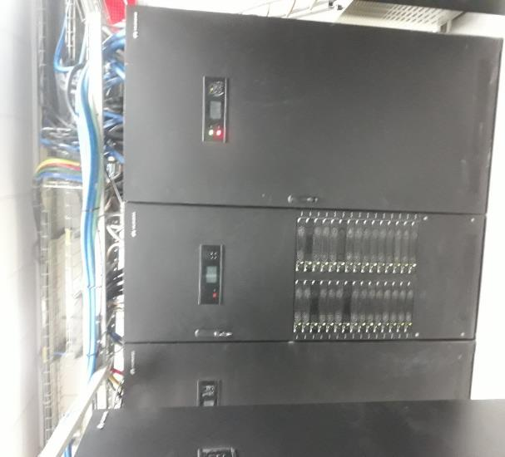
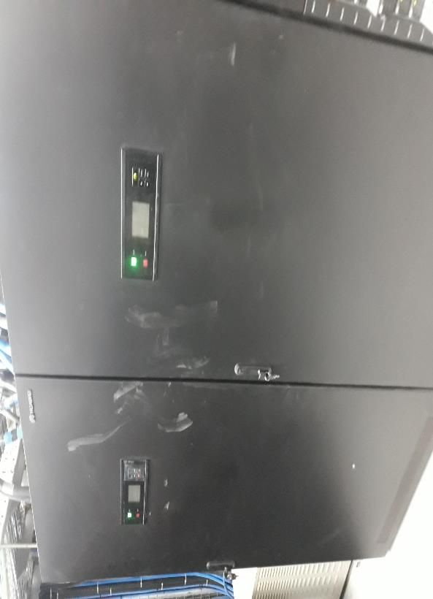

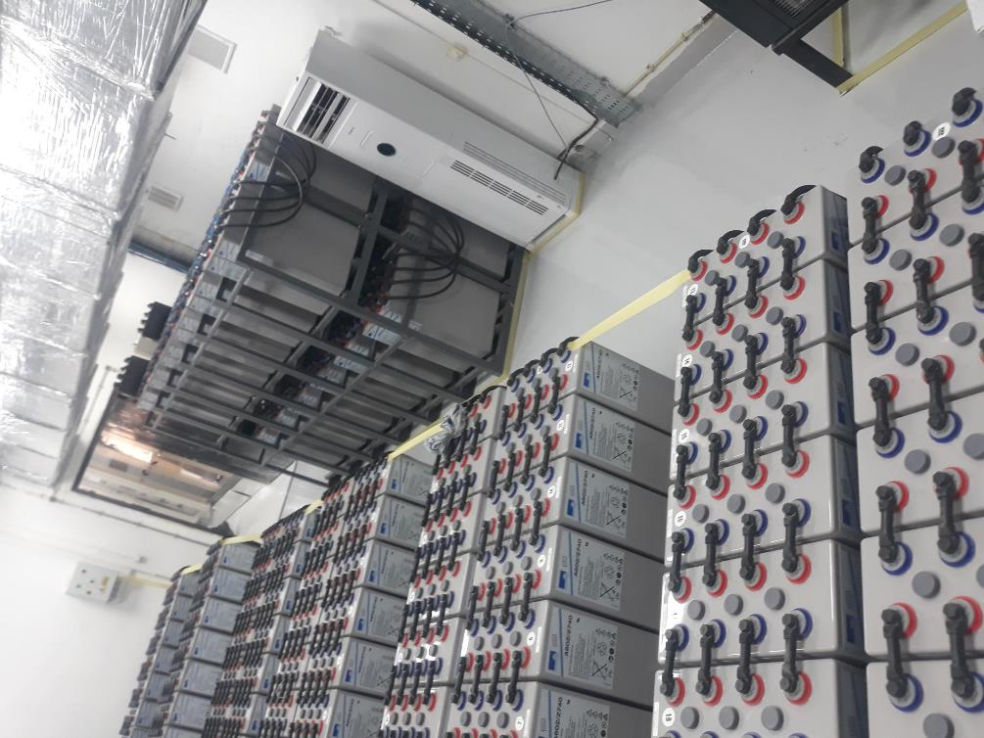

 |  |  | PS 01 HUAWEI |  |  | charge actuelle 1928

 |  |  | PS 02 HUAWEI |  |  | charge actuelle 1929

